EL Drawing Part 1
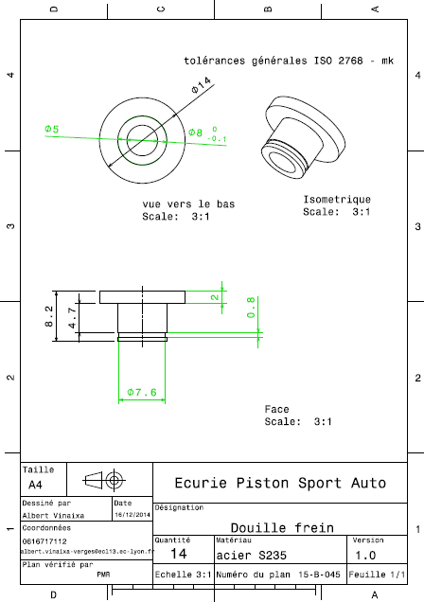
Drawing part : | EL 01001

